Caso de Uso 1
Cenário/Caso de Uso ( 1 )
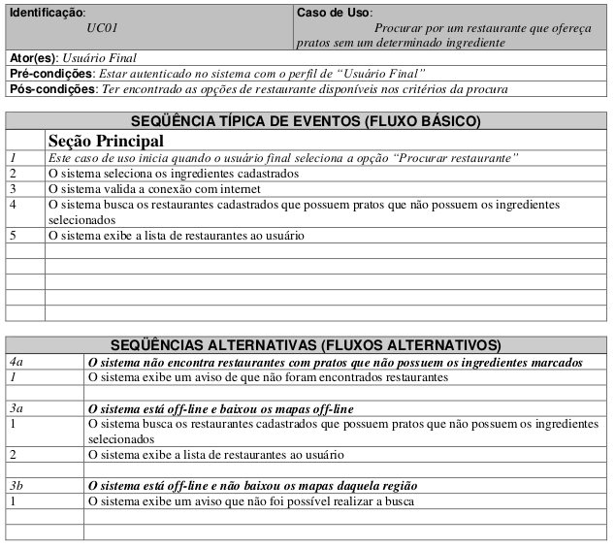

 | Atributos de Qualidade (indique sua justificativa abaixo para cada atributo)
Atômico |  | Caso de uso não é atômico pois é necessário entender os requisitos do sistema de mapas citado.
Completo |  | Caso de uso é completo pois indica um nível de detalhes suficiente.
Consistente |  | Caso de uso parece estar alinhado com os requisitos e não conflitante com outros casos de uso.
Conciso |  | Caso de uso é conciso pois não possuí conteúdo desnecessário.
Estimável |  | Caso de uso tem requerimentos pequenos, porém para estimar um tempo de desenvolvimento seria necessário analisar também os requisitos referentes ao sistema de mapas.
Entendível |  | Caso de uso está escrito em linguagem de fácil entendimento.
Factível |  | Caso de uso possuí requisitos razoáveis e possíveis de serem feitos.
Independente |  | Caso de uso não é totalmente independente, é necessário entender como outros requisitos (mapas) funcionam.
Negociável |  | Caso de uso têm requerimentos bem básicos do aplicativo e estes parecem ser não negociáveis.
Não Ambíguo |  | Caso de uso parece ser de fácil entendimento, não causando dúvidas.
Prioritizável |  | Caso de uso têm uma importância maior devido a sua funcionalidade ser uma das principais.
Pequeno |  | Caso de uso é pequeno suficiente para ser realizado em poucas semanas de trabalho.
Testável |  | Caso de uso é testável, tem um bom nível de abstração e parece incluir as principais funcionalidades.
Valioso |  | Caso de uso é uma das mais importantes funcionalidades, se tornando bastante valiosa ao usuário.

Caso de Uso 2
Cenário/Caso de Uso ( 2 )
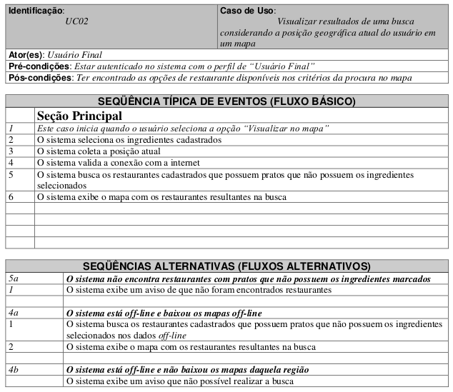

 | Atributos de Qualidade (indique sua justificativa abaixo para cada atributo)
Atômico |  | Caso de uso não é atômico pois é necessário entender os requisitos do sistema de mapas e do sistema que determina a posição geográfica do usuário.
Completo |  | Caso de uso parece estar completo com sequências alternativas suficientes.
Consistente |  | Caso de uso parece estar alinhado com os requisitos e não conflitante com outros casos de uso.
Conciso |  | Caso de uso é conciso pois não possuí conteúdo desnecessário.
Estimável |  | Caso de uso tem requerimentos pequenos, porém para estimar um tempo de desenvolvimento seria necessário analisar também os requisitos referentes ao sistema de mapas.
Entendível |  | Caso de uso está escrito em linguagem de fácil entendimento.
Factível |  | Caso de uso possuí requisitos razoáveis e possíveis de serem feitos.
Independente |  | Caso de uso não é totalmente independente, é necessário entender como outros requisitos (mapas) funcionam.
Negociável |  | Caso de uso têm requerimentos que parecem ser negociáveis com o cliente.
Não Ambíguo |  | Caso de uso parece ser de fácil entendimento, não causando dúvidas.
Prioritizável |  | Caso de uso parece ter uma importância maior que outras funcionalidades pode ser deixado para ser feito após outros requisitos.
Pequeno |  | Caso de uso é pequeno suficiente para ser realizado em poucas semanas de trabalho.
Testável |  | Caso de uso é testável, tem um bom nível de abstração e parece incluir as principais funcionalidades.
Valioso |  | Caso de uso é uma funcionalidade interessante para a utilização do aplicativo, é bastante valiosa em relação à usabilidade pelo usuário.

Caso de Uso 3
Cenário/Caso de Uso ( 3 )
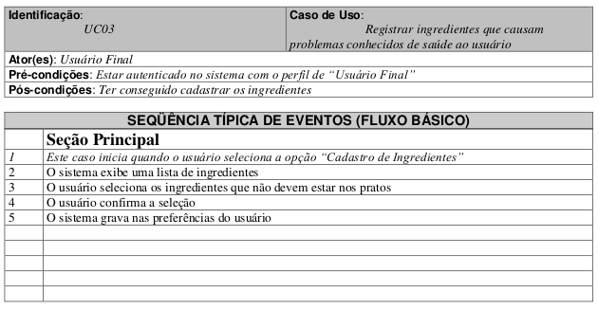

 | Atributos de Qualidade (indique sua justificativa abaixo para cada atributo)
Atômico |  | Caso de uso é atômico pois não precisa de outros requerimentos.
Completo |  | Caso de uso é incompleto porque não tem sequências alternativas. Por exemplo, caso o usuário não encontre o ingrediente na lista exibida, o que ele faz?
Consistente |  | Caso de uso parece estar alinhado com os requisitos e não conflitante com outros casos de uso.
Conciso |  | Caso de uso é conciso pois não possuí conteúdo desnecessário.
Estimável |  | Caso de uso tem requerimentos pequenos e deve ser possível estimar seu tempo de desenvolvimento de forma fácil.
Entendível |  | Caso de uso está escrito em linguagem de fácil entendimento.
Factível |  | Caso de uso possuí requisitos razoáveis e possíveis de serem feitos.
Independente |  | Caso de uso é independente já que não é necessário entender outros requisitos para realizá-lo.
Negociável |  | Caso de uso têm requerimentos que parecem ser negociáveis com o cliente, principalmente em relação à lista de ingredientes.
Não Ambíguo |  | Caso de uso parece ser de fácil entendimento, não causando dúvidas.
Prioritizável |  | Caso de uso parece ter uma importância menor que outros requisitos.
Pequeno |  | Caso de uso é pequeno suficiente para ser realizado em poucas semanas de trabalho.
Testável |  | Caso de uso possuí um bom nível de abstração, porém pela falta de sequências alternativas, este parece não ter englobado todas as funcionalidades.
Valioso |  | Caso de uso é bastante valioso ao usuário pois o pré-cadastro dos ingredientes facilita buscas posteriores.

Caso de Uso 6
Cenário/Caso de Uso ( 6 )
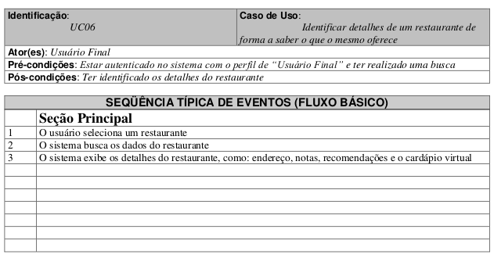

 | Atributos de Qualidade (indique sua justificativa abaixo para cada atributo)
Atômico |  | Caso de uso é atômico pois não precisa de outros requerimentos.
Completo |  | Caso de uso parece estar completo mesmo sem possuir sequências alternativas.
Consistente |  | Caso de uso parece estar alinhado com os requisitos e não conflitante com outros casos de uso.
Conciso |  | Caso de uso é conciso pois não possuí conteúdo desnecessário.
Estimável |  | Caso de uso tem requerimentos pequenos e deve ser possível estimar seu tempo de desenvolvimento de forma fácil.
Entendível |  | Caso de uso está escrito em linguagem de fácil entendimento.
Factível |  | Caso de uso possuí requisitos razoáveis e possíveis de serem feitos.
Independente |  | Caso de uso é independente já que não é necessário entender outros requisitos para realizá-lo.
Negociável |  | Caso de uso parece ser totalmente negociável principalmente por causa das informações dos restaurantes que serão exibidas.
Não Ambíguo |  | Caso de uso parece ser de fácil entendimento, não causando dúvidas.
Prioritizável |  | Caso de uso deve ter uma importância grande, já que é importante para os usuários saber as informações do restaurante.
Pequeno |  | Caso de uso é pequeno suficiente para ser realizado em poucas horas de trabalho.
Testável |  | Caso de uso possuí um bom nível de abstração e atende às funcionalidades desejadas.
Valioso |  | Caso de uso é muito valioso por ter informações vitais ao aplicativo ao informar as informações completas dos restaurantes aos usuários.

Caso de Uso 11
Cenário/Caso de Uso ( 11 )
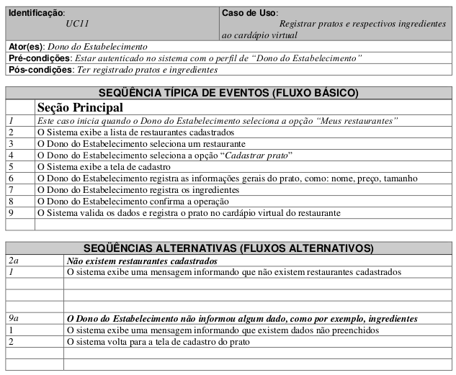

 | Atributos de Qualidade (indique sua justificativa abaixo para cada atributo)
Atômico |  | Caso de uso é atômico pois não precisa de outros requerimentos.
Completo |  | Caso de uso parece estar completo com sequências alternativas suficientes.
Consistente |  | Caso de uso parece estar alinhado com os requisitos e não conflitante com outros casos de uso.
Conciso |  | Caso de uso é conciso pois não possuí conteúdo desnecessário.
Estimável |  | Caso de uso tem requerimentos pequenos e deve ser possível estimar seu tempo de desenvolvimento de forma fácil.
Entendível |  | Caso de uso está escrito em linguagem de fácil entendimento.
Factível |  | Caso de uso possuí requisitos razoáveis e possíveis de serem feitos.
Independente |  | Caso de uso é independente já que não é necessário entender outros requisitos para realizá-lo.
Negociável |  | Caso de uso parece ser totalmente negociável principalmente por causa das informações dos pratos.
Não Ambíguo |  | Caso de uso parece ser de fácil entendimento, não causando dúvidas.
Prioritizável |  | Caso de uso é um dos mais importantes já que sem o cadastro dos pratos e ingredientes as buscas não podem ser realizadas.
Pequeno |  | Caso de uso é pequeno suficiente para ser realizado em poucas semanas de trabalho.
Testável |  | Caso de uso possuí um bom nível de abstração e atende às funcionalidades desejadas.
Valioso |  | Caso de uso é extremamente valioso, sem ele o aplicativo o objetivo do aplicativo jamais seria atendido já que saber os ingredientes de cada prato é essencial para as buscas realizadas pelos usuários.

